关系图
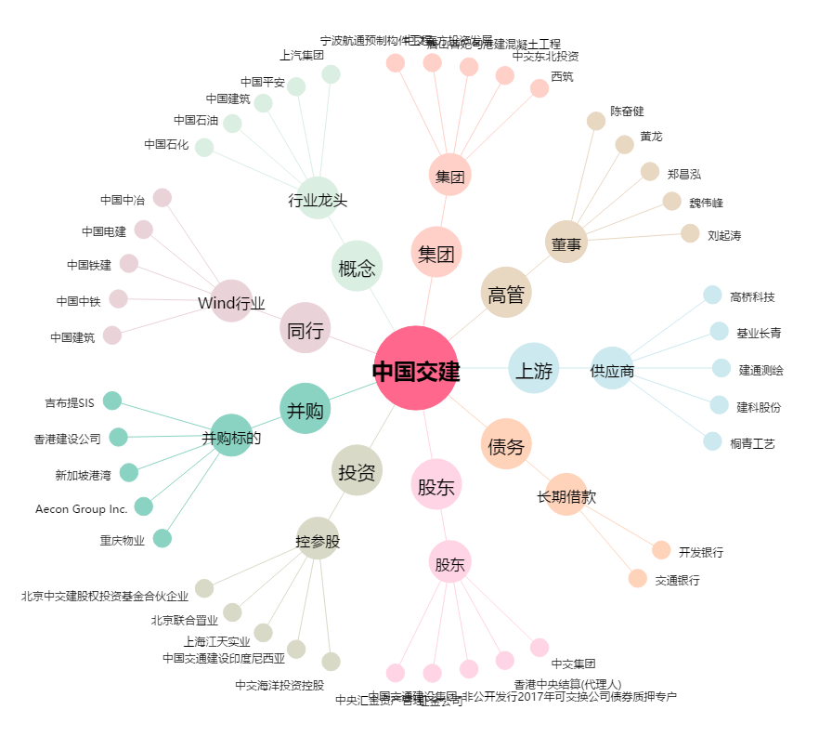
中国交建[601800.SH] - 关系概览图

